Лист1
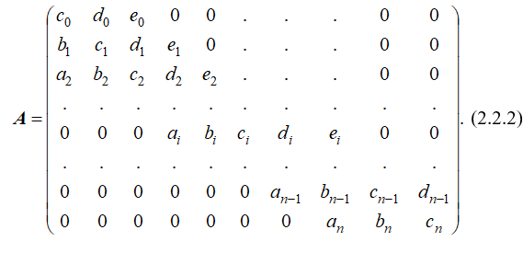
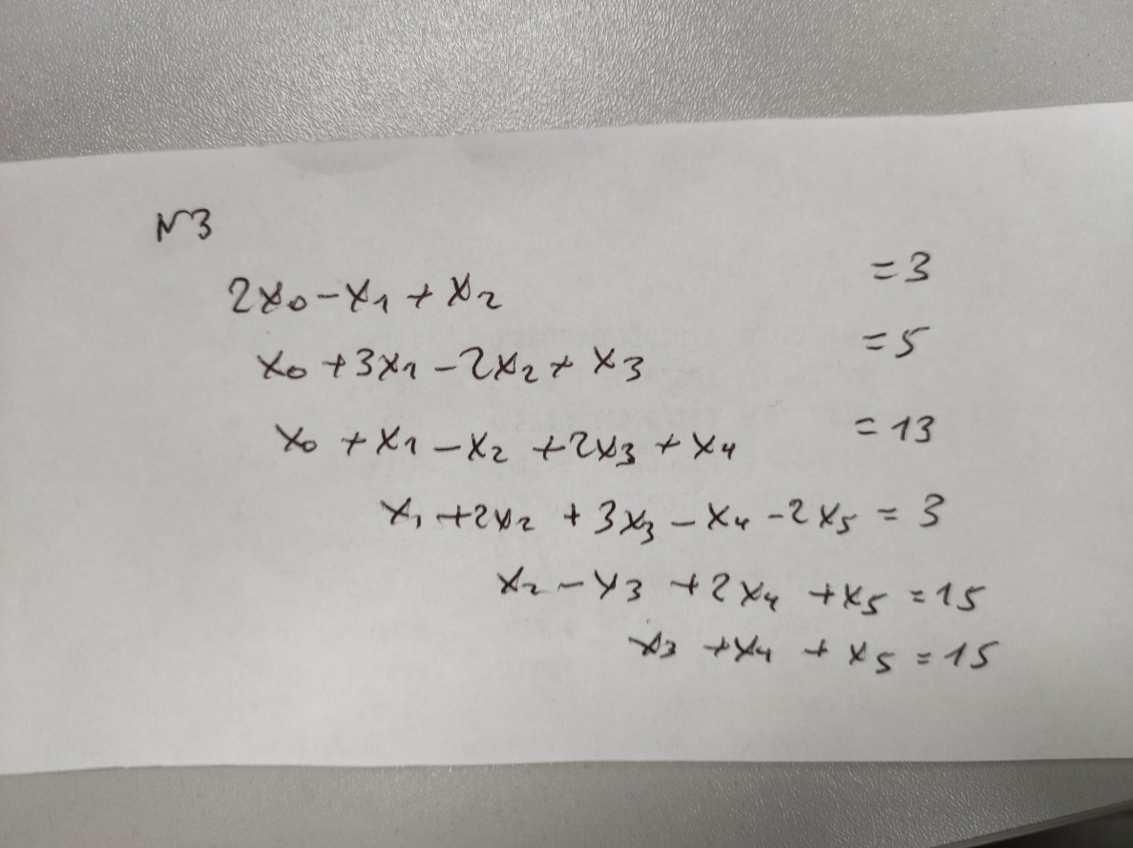
i | a | d | c | b | e | α | β | z | f | x | ∆
0 | 1 | -1 | 2 | 1 | 1 | 0.5 | -0.5 | 1.5 | 3 | 1677
1 | 1 | -2 | 3 | 1 | 1 | 0.42857142857 | 0.66666666667 | 1 | 5 | -3609.3333333
2 | 1 | 2 | -1 | 2 | 1 | 8.5555555556 | 2.3333333333 | -18.666666667 | 13 | -6960.3333333 | -0.42857142857
3 | 1 | -1 | 3 | -1 | -2 | -1.9090909091 | -1.6363636364 | -9 | 3 | -941 | -1.2222222222 |  | 2 | -1 | 1 | 0 | 0 | 0
4 | 0 | 1 | 2 | 1 | 0 | 7 | 0 | 370.33333333 | 15 | 475.33333333 | 0.090909090909 |  | 1 | 3 | -2 | 1 | 0 | 0
5 | 0 | 0 | 1 | 0 | 0 | 0 | 0 | 15 | 15 | 15 | 1 | A= | 1 | 1 | -1 | 2 | 1 | 0
 |  |  |  |  |  |  |  |  |  |  |  |  | 0 | 1 | 2 | 3 | -1 | -2
 |  |  |  |  |  |  |  |  |  |  |  |  | 0 | 0 | 1 | -1 | 2 | 1
 |  |  |  |  |  |  |  |  |  |  |  |  | 0 | 0 | 0 | 1 | 1 | 1

Проверка: |  |  |  |  |  |  |  |  |  |  | 3
3 |  |  |  |  |  |  |  |  |  |  | 5
3828.6666667 |  |  |  |  |  |  |  |  |  | B= | 13
 |  |  |  |  |  |  |  |  |  |  | 3
 |  |  |  |  |  |  |  |  |  |  | 15
 |  |  |  |  |  |  |  |  |  |  | 15

